Table 1 (Page 1)
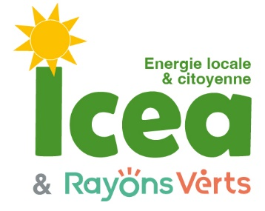
 | Prêt sur le compte courant d'associé de |  | Rozenn Irvoas
 | Tableaux d'amortissement pour |  |  |  | 7,000 €
 | Remboursement à terme |  | 3 | ans | 7,604.62 €
 | Taux | 4%
 | Prêt | 7,000 €
 | Prélèvement forfaitaire+csg | 30%
 | Nombre d'années | 3

 | Date | Intérets bruts | Prélèvements | intérêts nets | Capital
 | 2024-08-02 |  |  |  | 7,000.00 €
1 | 2025-08-02 | 280.00 € | 84.00 | 196.00 € | 7,196.00 €
2 | 2026-08-02 | 287.84 € | 86.35 | 201.49 € | 7,397.49 €
3 | 2027-08-02 | 295.90 € | 88.77 | 207.13 € | 7,604.62 €
 | Les intérêts sont ajoutés au capital chaque année et sont productifs d'intérêts l'année suivante,

